Sheet1
 |  |  | 实验分析报告

实验名称： |  |  |  |  |  |  | 耗时：

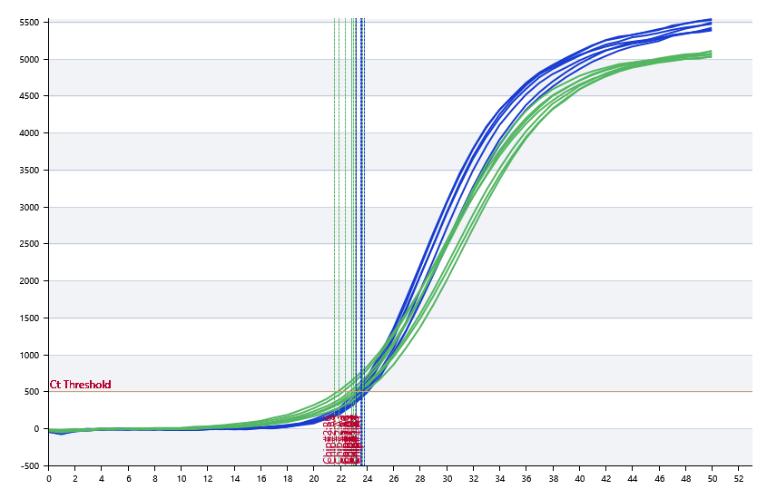

A | 1 | 2 | 3 | 4 | 5 | 6 | 7 | 8
： | 22.99 | 23.17 | 23.2 | 23.49 | 23.68 | 23.47 | 23.57 | 23.69
： | 22.99 | 22.83 | 22.4 | 21.89 | 23.37 | 23.31 | 23.68 | 22.24
： | 22.99 | 0 | 0 | 0 | 0 | 0 | 0 | 0
： | 22.99 | 0 | 0 | 0 | 0 | 0 | 0 | 0

B | 1 | 2 | 3 | 4 | 5 | 6 | 7 | 8
： | 23.48 | 23.4 | 23.57 | 23.73 | 23.55 | 22.83 | 24.02 | 22.93
： | 22.51 | 23.03 | 23.12 | 23.04 | 23.65 | 21.54 | 23.68 | 23.08
： | 0 | 0 | 0 | 0 | 0 | 0 | 0 | 0
： | 0 | 0 | 0 | 0 | 0 | 0 | 0 | 0

预变性温度
预变性时间
变性温度
变性时间
退火温度
退火时间
延伸温度
延伸时间
保持温度
保持时间
循环数

 |  |  |  |  |  | 日 期：

 |  |  |  |  |  | 操 作 人：

